问题
 |  | 课后小练习

任务：
 | 使用下表数据创建XY散点图比较两组材料在不同温度下的强度，需要使用线条连接数据点。
 | 提示：A/B产品需要分别创建系列，完成效果如右图所示。
 | 本例图表使用平滑折线，可以右键点击数据选择"设置数据系列格式"，在最上方勾选"平滑线"实现圆角效果。
 | 总结与思考：本例图表如果使用折线图创建会有什么区别。

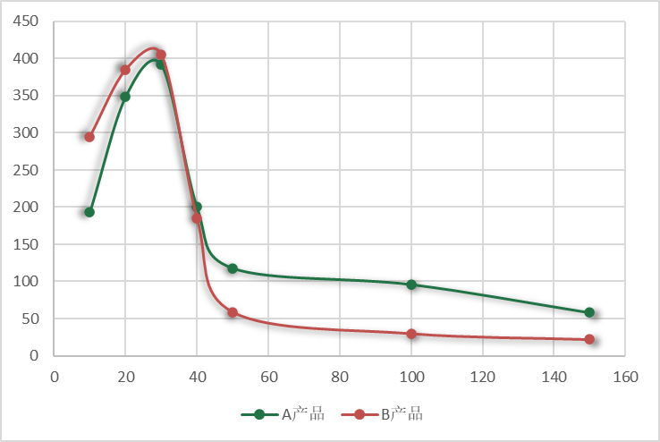
 | 温度 | A产品 | B产品
 | 10 | 193 | 295
 | 20 | 349 | 385
 | 30 | 392 | 405
 | 40 | 200 | 185
 | 50 | 118 | 59
 | 100 | 96 | 30
 | 150 | 58 | 22

答案
 |  | 课后小练习

任务：
 | 使用下表数据创建XY散点图比较两组材料在不同温度下的强度，需要使用线条连接数据点。
 | 提示：A/B产品需要分别创建系列，完成效果如右图所示。
 | 本例图表使用平滑折线，可以右键点击数据选择"设置数据系列格式"，在最上方勾选"平滑线"实现圆角效果。
 | 总结与思考：本例图表如果使用折线图创建会有什么区别。

 | 温度 | A产品 | B产品
 | 10 | 193 | 295
 | 20 | 349 | 385
 | 30 | 392 | 405
 | 40 | 200 | 185
 | 50 | 118 | 59
 | 100 | 96 | 30
 | 150 | 58 | 22

